5. Restavratorska dela
UREDITEV RAFUTSKEGA PARKA Z LAŠČAKOVO VILO - Park

POPIS DEL - Restavratorska dela

Št. postavke | Opis | Enota | Količina | Cena v EUR | Vrednost brez DDV območje DUO/NERUO (upravičeni stroški)

5. | Restavratorska dela

5.1 | Restavratorksa dela

5.1.1 | Restavratorska dela kalupa kupole s klopema: dokumentacija pred, med in po posegu, odstranjevanje oblog in sekundarnih oblog - peskanje s finimi mediji ali sodo bikarbona, zapolnjevanje stikov med elementi, sanacija razpok, lepljenje, nanos zaščitne plasti. | 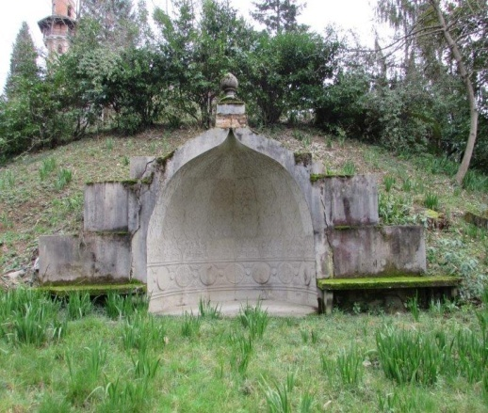

 |  | kos | 1.00 |  | 0.00 €

5.1.2 | Restavratorska dela klopi na počivališču: betonska klop sestavljena iz dveh kapitelov in preklade (148/40/12cm): Dokumentacija pred, med in po posegu , čiščenje- odstranjevanje nečistoč s kombinacijo pranja z vodo s kontroliranim pritiskom, vodne pare, ter mikropeskanjem, kitanje in lokalna popravila poškodb | 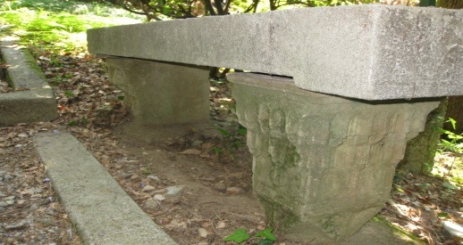

 |  | kos | 2.00 |  | 0.00 €

5.1.3 | Restavratorska dela na koritih ob parkirišču: dokumentacija pred, med in po posegu, čiščenje- odstranjevanje nečistoč s kombinacijo pranja z vodo s kontroliranim pritiskom, vodne pare, ter mikropeskanjem, kitanje in lokalna popravila poškodb
 |  | kos | 2.00 |  | 0.00 €

5.1.4 | Restavratorska dela na kapitelu: dokumentacija pred, med in po posegu, odstranjevanje oblog in sekundarnih oblog - peskanje s finimi mediji ali sodo bikarbona, zapolnjevanje stikov med elementi, sanacija razpok, lepljenje, nanos zaščitne plasti. | 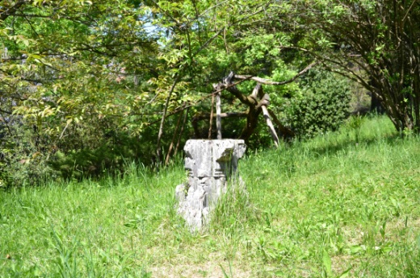

 |  | kos | 1.00 |  | 0.00 €

 | Sanacija gredic za vilo z delnim odkopom, odstranitvijo mahu, listja in dopolnitvijo manjkajočih kamnov. Kamne je potrebno očistiti in nazaj zakliniti, gredice pa planirati in utrditi. Površina 75m2, kamenje 97m1
5.1.5 | čiščenje površine | m2 | 75.00 |  | 0.00 €
5.1.6 | čiščenje kamnov z dobavo manjkajočih (30%) | m1 | 97.00 |  | 0.00 €

5.1.7 | Sanacija opornih zidiv: dokumentacija pred, med in po posegu, čiščenje- odstranjevanje nečistoč s kombinacijo pranja z vodo s kontroliranim pritiskom, vodne pare, ter mikropeskanjem, kitanje in lokalna popravila poškodb Porušeni deli podpornih zidov in nestabilni deli zidov se rekonstruirajo. Med rekonstrukcijo se morebitni vgrajeni elementi začasno odstranijo , sanirajo in ponovno vgradijo v nov del opornega zidu, ki je identičen originalu po obliki, obdelavi barvi in strukturi. | 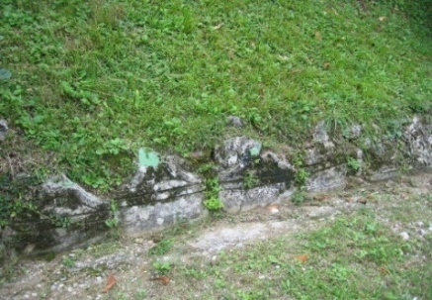

 |  | ml | 109.00 |  | 0.00 €

5.1.8 | Vzidani arhitekturni elementi v podpornem zidu: dokumentacija pred, med in po posegu, čiščenje- odstranjevanje nečistoč s kombinacijo pranja z vodo s kontroliranim pritiskom, vodne pare, ter mikropeskanjem, kitanje in lokalna popravila poškodb.

 |  | m2 | 55.00 |  | 0.00 €

5.1.9 | Sanacija betonskega stopnišča s čiščenjem, dobetoniranjem, zaribavanjem, kitanjem in lokalnimi popravili poškodovanih delov stopnic

 |  | kos | 44.00 |  | 0.00 €

5.1.10 | Obnova položnega stopnišča - ročno - 138 stopnic: izkop materiala stopnih ploskev in ob stranicah - 15cm; čiščenje nečistoč; sanacija poškodovanih čel in stranic; izdelava in namestitev novih čel in stranic kot obstoječe (izdelava prefabrikatov po recepturi na podlagi analize obstoječih betonov); sanacija in utrditev obstoječega drobljenca
 | analiza obstoječih betonov
 |  | m1 | 115.00 |  | 0.00 €

5.1.11 | Sanacija betonskih kaskad za meteorno odvodnjavanje - ročno - čiščenje nečistoč; sanacija poškodovanih kosov, izdelava in namestitev novih kosov kot obstoječe (izdelava po recepturi)

 |  | m1 | 60.00 |  | 0.00 €

 | *Pred fizično obnovo je treba izvesti gradbene raziskave za potrebe sanacije avtentičnih elementov v parku (ohranjene mulde, bankine, jarki ali njihovi deli, stopnice proti Laščakovi vili, kalup, elementi v zidcu). Pred sanacijskimi deli betona je treba izvesti preizkusno metodo čiščenja (betonskih elementov), ki jo potrdi ZVKDS. Ocena restavratorskih del je okvirna, saj zaradi zaraščenosti območja ni mogoče natančno pregledati elemente. Točen popis restavratorsko-konservatorskih del se bo izdelalo naknadno, ob začetku gradbenih del. Šele ko se bo območje počistilo bo možno preveriti dejansko stanje vrtno-arhitekturnih elementov in se bo lahko dokumentiralo obstoječe stanje. Takrat se bodo na osnovi dogovora z odgovornim konservatorjem točno določili elementi za rekonstrukcijo. Na licu mesta se bodo podale natančnejše usmeritve za sanacijo ter proučilo sestavo in barvo betona s katerim se bodo izvedla sanacija na opornih in podpornih zidovih. Posamezni dekorativni betonski prefabrikati se bodo v času gradbenih del v parku odpeljali v restavratorski atelje, kjer bodo sanirani v skladu z navodili pristojne strokovne službe ZVKDS OE Nova Gorica.

5.1 | Skupaj restavratorksa dela: |  |  |  | 0.00 €

5. | Restavratorska dela |  |  |  | 0.00 €

